시중가
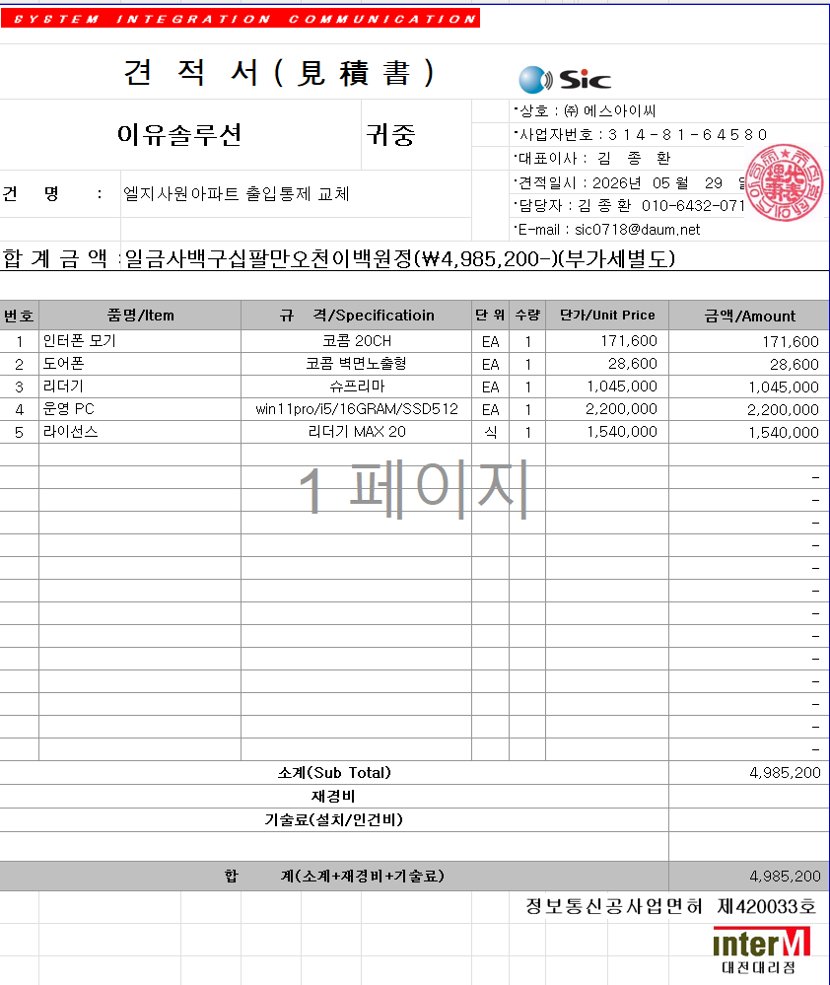
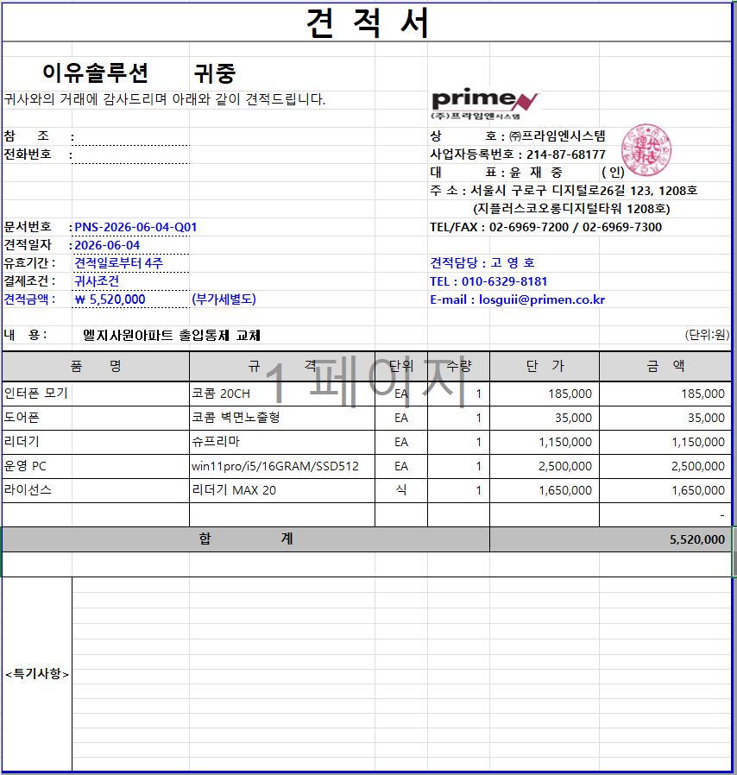
표준내역코드 | 세부공종 | 품명 | 규격 | 단위 | 수량 | 재료비단가 | 재료비소계 | 노무비단가 | 노무비소계 | 기계경비단가 | 기계경비소계 | 기타경비단가 | 기타경비소계 | 할증코드 | 재료비할증율 | 노무비할증율 | 할증내용
 |  | 도어폰 | 코콤 벽면노출형 | EA | 3 | 28,600 | 85,800
 |  | 리더기 | 슈프리마 | EA | 3 | 1,045,000 | 3,135,000

